分镜图列表
圣灵节专场营销-短视频分镜脚本 视频主题：中国智造·驰骋圣灵节 视频时长：40秒 视频比例：9:16
镜号 | 幕次 | 画面内容 | 景别 | 运镜 | 构图 | 特效/剪辑 | 音效/配乐 | 字幕 | 分镜图
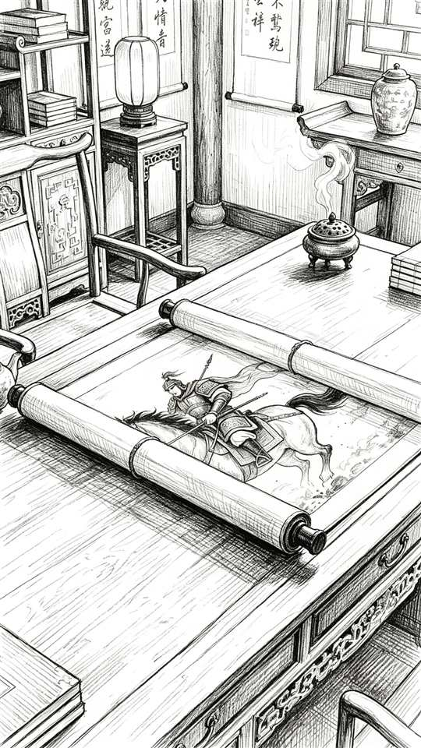 1 | 第一幕 墨中·破界(0-10秒) | 一幅古朴的中国传统卷轴水墨画在画面中央徐徐展开，宣纸纹理细腻，墨色由淡到浓层层晕染，画中骏马四蹄腾空、鬃毛飞扬、尘土弥漫，一派气势恢宏的古战场驰骋之景，卷轴边缘微微泛黄，透着岁月的沉淀 | 特写(画卷) | 固定机位，镜头缓慢推近画卷 | 居中对称构图，卷轴置于画面中央 | 水墨晕染动态 | 古琴+马蹄声由远及近 | 无
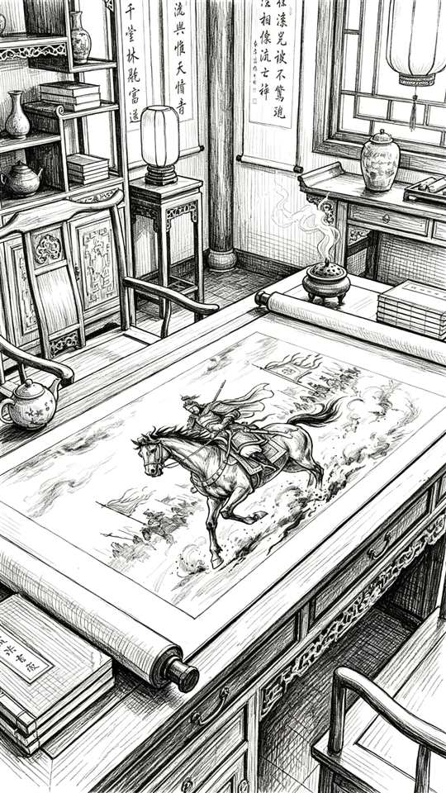 2 | 第一幕 墨中·破界(0-10秒) | 镜头推近画中，一位身披青铜铠甲、披风猎猎的古代将军策马飞奔，目光如炬、气势如虹，马蹄踏碎水面般的墨色浪花，墨珠四溅飞散，铠甲上的光泽与浓淡墨色交织，动感与力度扑面而来 | 中景(画中动效) | 镜头继续推近，跟随将军马势移动 | 黄金分割构图，将军置于右1/3 | CG将静态水墨转为动态 | 马蹄声急促 | 无
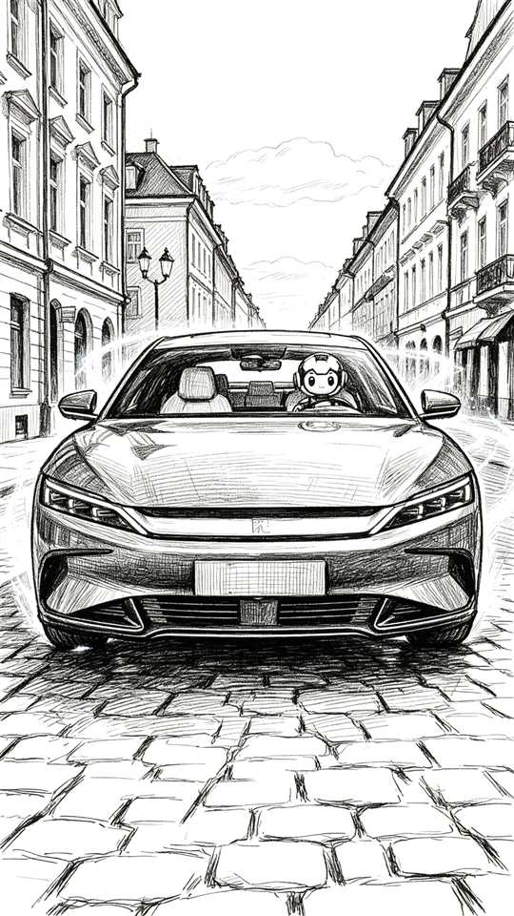 3 | 第一幕 墨中·破界(0-10秒) | 将军与骏马疾驰直冲画卷边缘，墨色猛烈迸溅——冲出画卷的一瞬，浓墨骤然化作流动的银色流光，马匹身形扭曲拉长、逐渐蜕变为一辆线条锋利的现代轿车，金属车身与残存墨迹交叠，迸发出穿越时空的震撼 | 全景 | 跟随冲出动势快速推进+甩镜 | 对角线构图，强调冲出瞬间的动势 | 水墨→金属粒子特效 | 轰鸣引擎声爆发 | 无
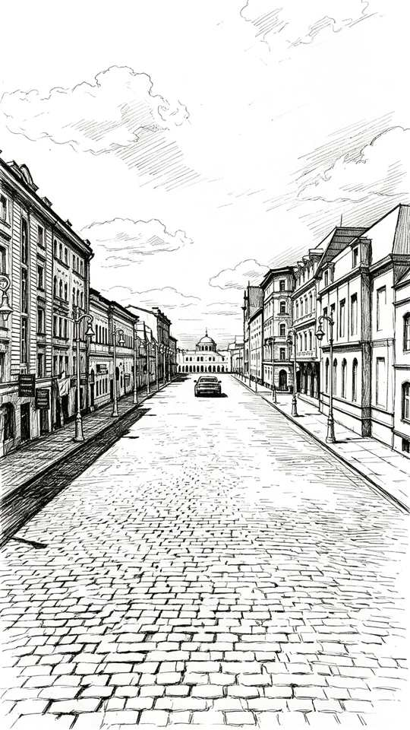 4 | 第一幕 墨中·破界(0-10秒) | 车辆冲破画卷驶入现实，IP形象端坐驾驶位，双手沉稳握住方向盘，目光专注；车身表面仍残留着水墨纹路，正像水汽一般缓缓晕散、由实转虚地消失，虚实转换间科技感与东方韵味并存 | 车内视角+车身侧拍 | 车内主观视角+侧面跟拍 | 双视点构图，IP居车身中央 | 水墨残留消散特效 | 引擎声浪持续 | 无
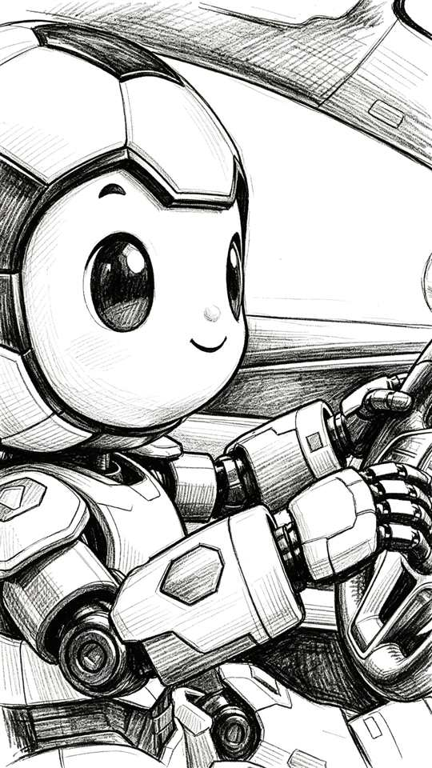 5 | 第一幕 墨中·破界(0-10秒) | 车辆以极快速度冲向远方，镜头缓缓拉远，身后那幅巨大水墨画卷如幕布般向中央收拢合上，引擎声浪渐强，画面定格于“中国底蕴，驰骋不止”字样，气韵悠长 | 大远景 | 镜头缓缓拉远成大全景 | 纵深透视构图，车辆置于画面中心远点 | 画卷收拢 | 引擎渐强 | 中国底蕴，驰骋不止
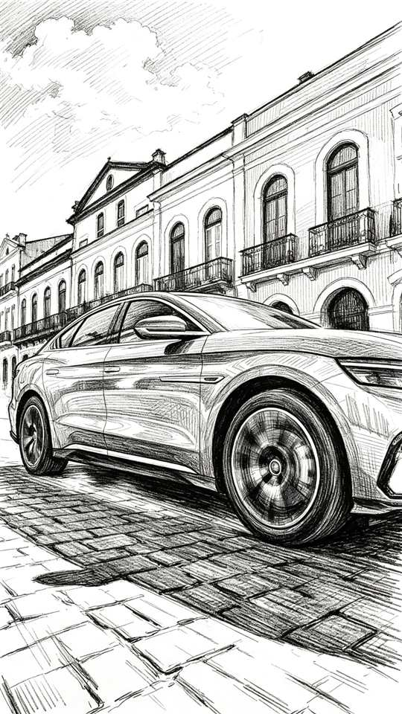 6 | 第二幕 驰骋·身姿(10-28秒) | 车辆在巴西湛蓝的沿海公路上飞驰，金色阳光铺满流光溢彩的车身，流畅线条与碧海、蜿蜒公路相映成趣，海风与引擎声交织，画面通透明亮，尽显自由与速度 | 远景/侧跟拍 | 侧面跟拍，车身平行平移 | 三分法构图，海岸线置于上1/3 | 无 | 引擎平稳声浪 | 无
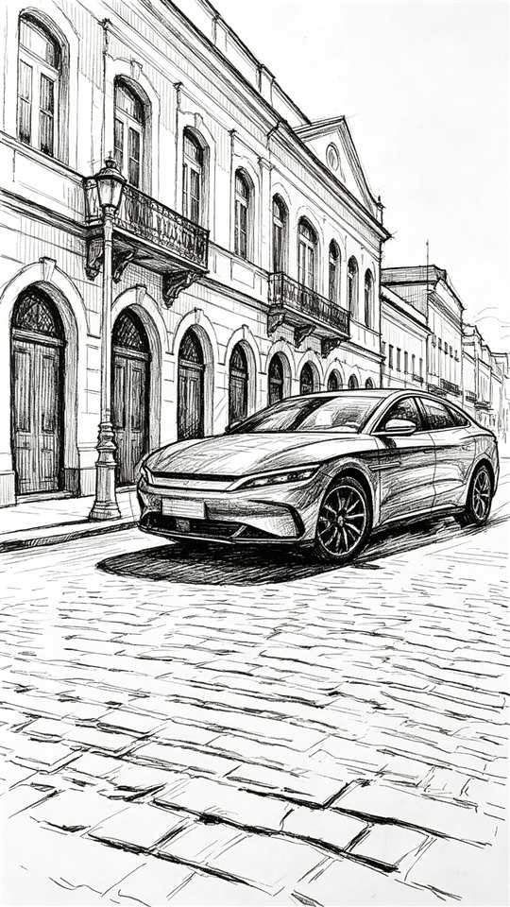 7 | 第二幕 驰骋·身姿(10-28秒) | 车辆在充满热带风情的老城街道间连续S型穿插穿行，转向干净利落、姿态灵动，车身在街角的光影里不断流转，与两旁色彩建筑擦身而过，节奏明快动感十足 | 全景/俯视跟拍 | 俯视跟拍，追踪S型路径 | S型曲线构图，车辆沿曲线行进 | 无 | 轮胎抓地声+桑巴鼓点轻起 | 无
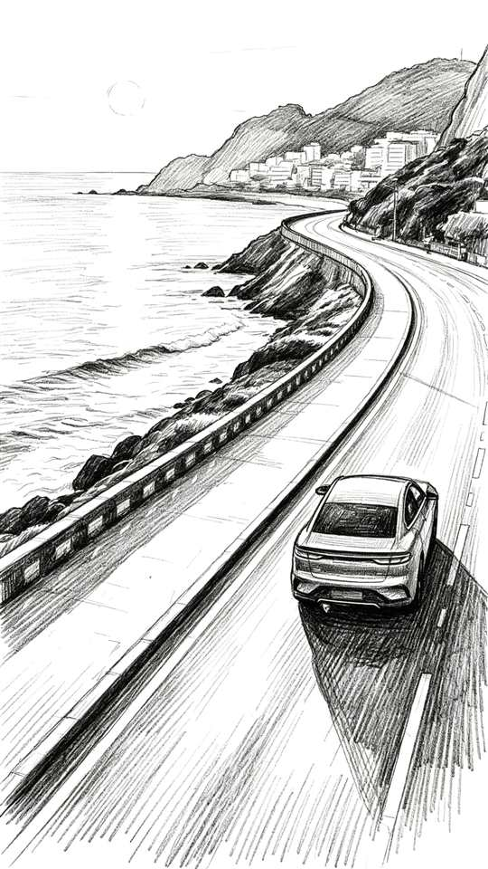 8 | 第二幕 驰骋·身姿(10-28秒) | 车辆高速驶过色彩斑斓、墙绘密布的街区，车身倒影掠过一面面彩色墙面，光影交错、色彩流动，镜头低角度贴地侧跟拍，慢镜头放大了穿梭的韵律与张力 | 低角度侧跟拍 | 低角度贴地侧跟拍 | 低机位+墙面框架式构图 | 慢镜头 | 音乐持续推进 | 灵动，穿梭城市脉搏
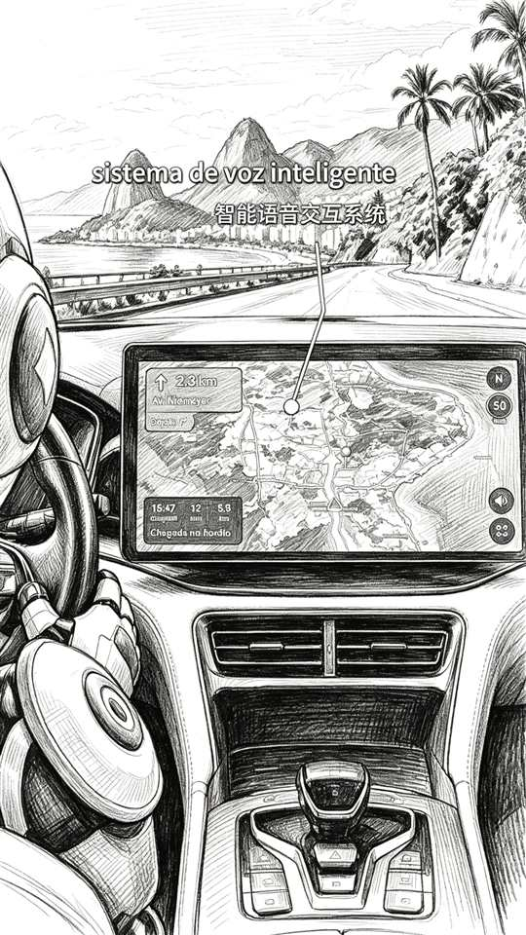 9 | 第二幕 驰骋·身姿(10-28秒) | 特写车轮飞速旋转，轮毂高速转动、路面纹理向后急速掠过；画面随即切至车内，IP形象从容操控方向盘，目光笃定，全息仪表盘与氛围灯辉映，科技感十足 | 特写轮毂+车内中景 | 轮毂特写固定+车内中景切换 | 居中大特写+车内中景对称 | 无 | 引擎声浪+电子提示音 | 无
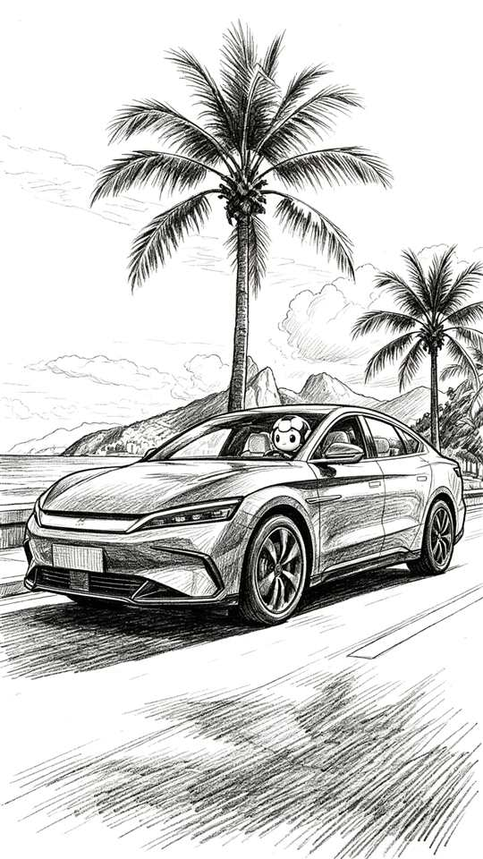 10 | 第二幕 驰骋·身姿(10-28秒) | 航拍镜头从高空俯瞰，车辆沿着蜿蜒曲折的海岸公路划出一道流畅优雅的弧线，背景是一望无际的大西洋与标志性的面包山，海天一色、气势壮阔，尽显驾驭大地之姿 | 航拍俯视 | 航拍俯视，沿公路推进 | 俯视引导线构图，弧线铺满画面 | 无 | 音乐匀速推进 | 无
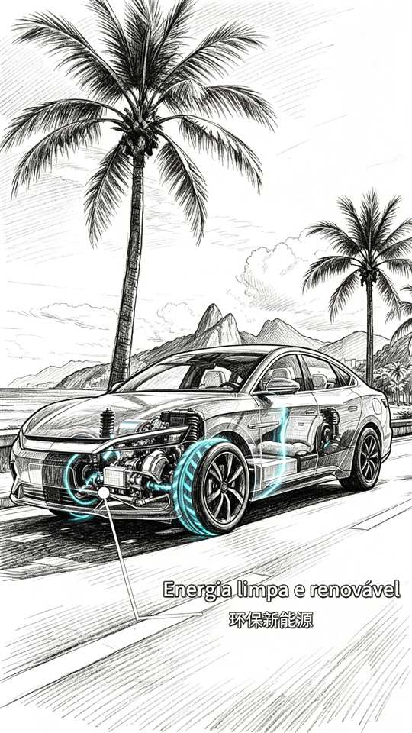 11 | 第三幕 路过·激情(28-37秒) | 车辆缓缓驶入里约热内卢的古老街巷，前方一群身着彩色裙摆的桑巴舞者正街头纵情狂欢，裙摆飞扬、步伐热烈，霓虹与夕阳映照下弥漫着浓郁的节日氛围 | 中景 | 缓慢前推，靠近舞者人群 | 中央构图，舞者置于前景 | 无 | 桑巴鼓点渐强 | 无
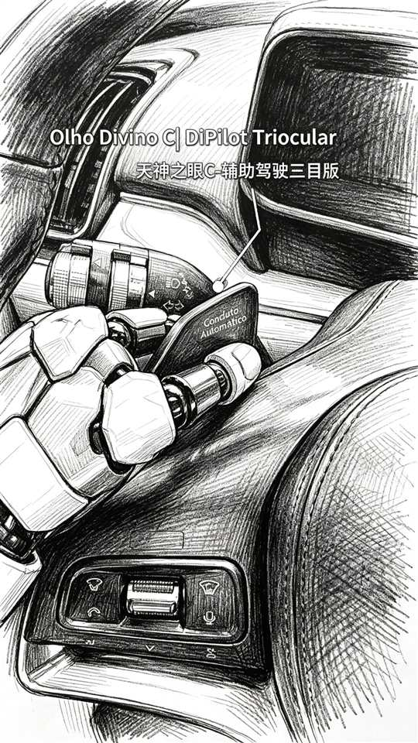 12 | 第三幕 路过·激情(28-37秒) | 车辆从容地以慢速缓缓穿过舞者人群中央，车轮悠然转动，桑巴舞者翻飞的裙摆轻扫过车身，动静之间张力十足，桑巴音乐与引擎低鸣在空气中交融 | 全景/环绕跟拍 | 环绕跟拍，围绕车身转 | 包围式构图，舞者环绕车身 | 慢镜头 | 桑巴音乐+引擎低鸣交融 | 激情，于动静之间
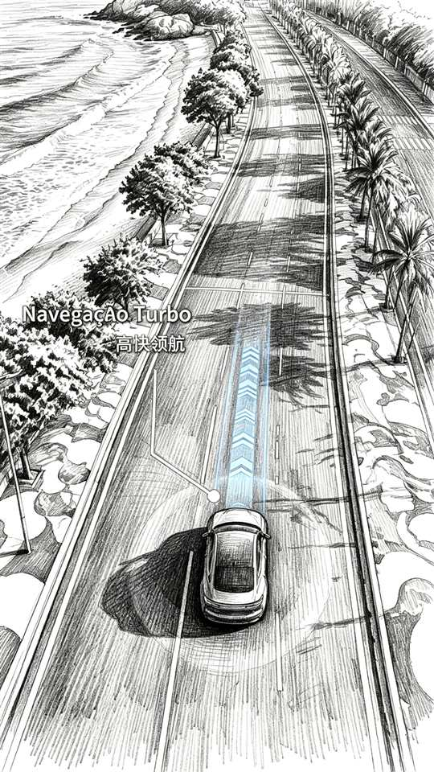 13 | 第三幕 路过·激情(28-37秒) | 车内特写，IP形象嘴角微微上扬、会心一笑，眼眸中映出窗外桑巴舞者的舞影与西斜的夕阳，暖色光影在脸颊上流转，情绪细腻而动人 | 车内特写 | 固定机位车内特写 | 近景特写，面部居中 | 眼神光效微闪 | 音乐渐弱 | 无
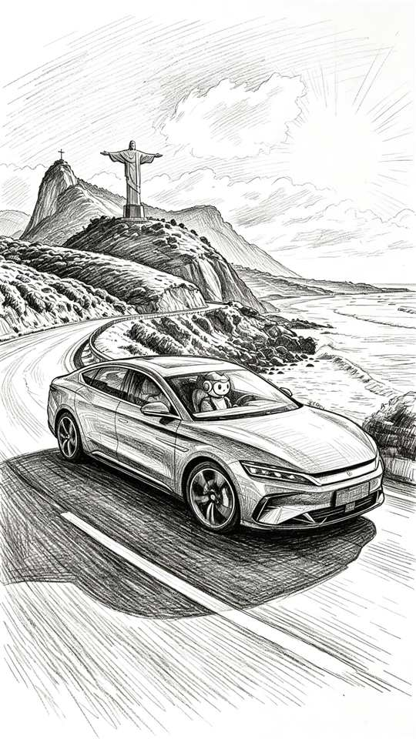 14 | 第三幕 路过·激情(28-37秒) | 车辆缓缓穿越人群后轻点刹车，尾灯亮起，前方豁然开朗——是一片开阔的观景台，镜头自车尾跟拍，画面安静下来，铺垫着即将到来的收尾 | 车尾跟拍 | 车尾跟拍，随车辆减速 | 纵深引导线构图，观景台置于远处中央 | 无 | 刹车轻响 | 无
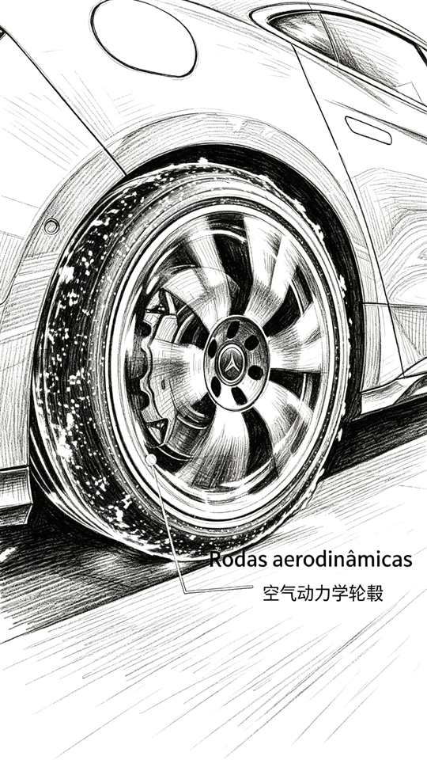 15 | 第四幕 停驻·观景(37-40秒) | 车辆在观景台稳稳停驻，流畅车身线条与远方基督像的巨大剪影交相辉映，夕阳余晖洒落海面与车身，画面宁静、庄重，充满仪式感 | 中景 | 固定机位中景 | 对称构图，车身与基督像剪影呼应 | 无 | 引擎熄灭，安静 | 无
16 | 第四幕 停驻·观景(37-40秒) | 定版画面，品牌二维码浮现于画面中央，墨迹晕染的墨韵特效包裹二维码缓缓成形，伴随一声清响，定格“中国智造”的收束信息 | 定版 | 固定机位定版 | 居中构图，二维码置于画面中央 | 墨迹晕染二维码特效 | 一声清响 | 品牌二维码中国智造 | 